2020
Matriz de Intervenciones Relevantes para el Logro de Resultados

Resultado (a) | Programa (b) | Producción (c) | Acciones Gestión (d)
 |  |  |  | 2020 |  |  |  |  |  |  |  |  |  |  |  | Costo fijo total (f) | Costo fijo unitario (g) | Costos variables total (h) | Costo variable unitario (i) | Número de Beneficiario (j) |  | Costo fijo total (f) | Costo fijo unitario (g) | Costos variables total (h) | Costo variable unitario (i) | Número de Beneficiario (j)
 |  |  |  | E | F | M | A | M | J | J | A | S | O | N | D |  |  |  |  |  | M
Para el 2024, 472 entidades de la administración pública y gobiernos locales cuentan con asistencia técnica para institucionalizar la equidad entre hombres y mujeres. | 47 "PROMOCIÓN Y DESARROLLO INTEGRAL DE LA MUJER" | Dirección y coordinación | Coordinación de la gestión institucional para la realización de actividades recurrentes y sustantivas de la Secretaría. | Q934,302.84 | Q902,968.70 | Q1,088,556.97 | Q- | Q- | Q- | Q- | Q- | Q- | Q- | Q- | Q- | Q2,369,142.28 | Q- | Q556,686.23 |  | 0 | Q1,088,556.97 | Q699,146.29 |  | Q389,410.68 |  | 0
 |  | Personas capacitadas, informadas y atendidas sobre violencia intrafamiliar (VIF) | Capacitar para la prevención de la violencia intrafamiliar y atender a víctimas de violencia intrafamiliar. | Q175,883.51 | Q137,205.00 | Q135,065.32 | Q- | Q- | Q- | Q- | Q- | Q- | Q- | Q- | Q- | Q444,153.83 | Q53.47 | Q4,000.00 | Q0.48 | 8307 | Q135,065.32 | Q132,815.32 | Q32.17 | Q2,250.00 | Q0.54 | 4129
 |  | Entidades de gobierno central, local y consejos de desarrollo con asistencia técnica para institucionalizar la equidad entre hombres y mujeres. | Asistir técnicamente a las entidades de gobierno central, gobiernos locales y consejos de desarrollo para la implementación de la perspectiva de equidad entre hombres y mujeres. | Q821,536.49 | Q745,967.00 | Q719,634.00 | Q- | Q- | Q- | Q- | Q- | Q- | Q- | Q- | Q- | Q2,250,298.49 | Q- | Q36,839.00 | Q- | 0 | Q719,634.00 | Q707,201.00 |  | Q12,433.00 |  | 0
Control Mensual (sumatoria) |  |  |  | Q1,931,722.84 | Q1,786,140.70 | Q1,943,256.29 | Q- | Q- | Q- | Q- | Q- | Q- | Q- | Q- | Q- |  |  |  |  |  | Q1,943,256.29
Control Anual (sumatoria) |  |  |  | Q5,661,119.83

Nota:
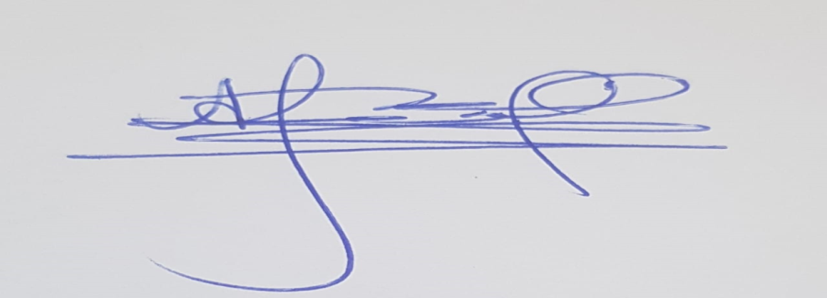 En el año 2018 la estructura presupuestaria de la Secretaría Presidencial de la Mujer incluye una actividad presupuestaria con un producto que su unidad de medida es personas. Las demás metas físicas institucionales se refieren a documentos. El cálculo de costos fijos y variables se realizaron con base a criterios institucionales establecidos unicamente para el producto con unidad de medida personas.
 |  |  | Elaborado: Lic. Andrés Miguel Pascual |  |  |  |  |  |  | Autorizado: Lic. José Samuel Hérnández Menéndez
 |  |  | Analista Unidad de Planificación |  |  |  |  |  |  | Analista Unidad de Planificación
 |  |  | Secretaría Presidencial de la Mujer |  |  |  |  |  |  | Secretaría Presidencial de la Mujer

